INSTRUKTIONER
Mallens syfte
Denna excel-mall har två syften:
1) Underlätta rapportering av fordonsuppgifter till Transportstyrelsen kopplat till de lagkrav som följer av Clean Vehicle Directive (CVD), som i svensk lag finns i lag (2011:846) om miljökrav vid upphandling av bilar och vissa tjänster inom vägtransportområdet.
2) Uppföljning av hur den upphandlande myndigheten eller enheten ligger till i förhållande till ovan nämnda lagkrav.
Vilka fordon behöver lämna uppgifter enligt CVD?
Samtliga fordon som den upphandlande myndigheten eller enheten har upphandlat till egen verksamhet och samtliga fordon som använts i de upphandlade avtal som lagen omfattar i avtal som tilldelats under perioden 1 januari 2026 - 31 december 2030. Observera att vissa specialfordon som beskrivs i fliken "Definitioner Rent fordon" är undantagna lagkraven och inte ska fyllas i i denna mall. De fordon som ska fyllas i är alltså fordon som den upphandlande myndigheten eller enheten har
a) köpt, leasat, hyrt eller hyrköpt
samt
b) fordon som använts i de tilldelade avtal av transporttjänster som lagen omfattar (se 5§ 2, i lagen). Dessa transporttjänster finns också redovisade i faktabladet i länk nedan.
Undantag när avtalets värde understiger tröskelvärde
Lagen gäller bara om avtalets värde beräknas uppgå till de tröskelvärden som avses i Lag om offentlig upphandling (LOU, 5 kap. 1 eller 2 § ) och Lag om upphandling inom försörjningssektorerna (LUF, 5 kap. 1 § ). För ramavtal och dynamiska inköpssystem tillämpas lagen på individuella kontrakt som tilldelas inom dessa. Det innebär att avrop som understiger gällande tröskelvärde inte omfattas av CVD och därför inte ska ingå i rapporteringen. Aktuella tröskelvärden finns på Upphandlingsmyndighetens hemsida och nås via länken nedan.
Hur ska uppgifter om fordonen läggas in?
Uppgifter om fordon läggs in i fliken "Fordon".
Gula fält fylls i med text. Blåa fält fylls i genom att välja i rullistan, som klickas fram genom att trycka på knappen som dyker upp när fältet markeras. Samtliga fordonsuppgifter som behöver fyllas i går att söka fram via Transportstyrelsens hemsida genom att mata in registreringsnummer för aktuellt fordon (se länk i informationsrutan högst upp i fliken "Fordon"). OBS! Om rader infogas eller tas bort kommer fel uppstå på grund av kodningen i dokumentet. Om du vill föra in uppgifter från ett annat dokument kan du klistra in raderna utan att tillföra nya rader.
Vilka uppgifter behövs för rapporteringen till Transportstyrelsen?
När kolumn B till E fyllts i under fliken "Fordon" fås en sammanställning av de uppgifter som ska rapporteras in till Transportstyrelsen i rätt format i fliken "Rapportering Transportstyrelsen". De uppgifter som finns i den fliken ska kunna kopieras och klistras in i Transportstyrelsens rapporteringssystem (syfte 1).
En sammanställning görs även under fliken "Kravefterlevnad" som anger hur stor andel av fordonen som uppfyller lagkraven (syfte 2).
Vilka definitioner gäller för att klassas som "rent fordon"?
I fliken "Definitioner Rent fordon" framgår vilka krav som gäller för att olika typer av fordon ska räknas som "rena fordon".
Instruktioner
 | Mallen är framtagen av:


 | Synpunkter och förbättringsförslag skickas till:
 | info@biodrivost.se

 | Uppdaterad: 2026-02-24
 | Granskad: 2026-04-24

Här hittar du faktablad om CVD
För översiktlig info om lagkraven, se BioDriv Östs faktablad:
https://biodrivost.se/informationsmaterial/faktablad-clean-vehicles-directive-cvd/

Här hittar du aktuella tröskelvärden
Upphandlingsmyndighetens hemsida:
https://www.upphandlingsmyndigheten.se/regler-och-lagstiftning/troskelvarden-och-direktupphandlingsgranser/

Fordon
 | Mall för uppföljning av kraven i Clean Vehicles Directive (lag (2011:846) om miljökrav vid upphandling av bilar och vissa tjänster inom vägtransportområdet)
Se översiktlig info om lagen i BioDriv Östs faktablad:
https://biodrivost.se/informationsmaterial/faktablad-clean-vehicles-directive-cvd/ | https://biodrivost.se/informationsmaterial/faktablad-clean-vehicles-directive-cvd/
Information om hur du hittar de fordonsuppgifter som behöver fyllas i
Alla fordonsuppgifter som ska fyllas i nedan finns att söka fram via registeringsnumret på Transportstyrelsens hemsida: https://fordon-fu-regnr.transportstyrelsen.se/ eller via länken till högre
Uppgifterna som ska fyllas i går där att hitta under respektive rubrik (se skärmklipp till höger) Kom ihåg att specialfordon inte ska rapporteras. Vilka fordon som definieras som specialfordon framgår i fliken "Definitioner Rent fordon".
Fordonsslag:
För personbilar: Sammanfattning > Fordonsslag.
För lastbilar: Lätt eller tung lastbil framgår under Fordonsidentitet > Fordonskategori. N1 = Lätt lastbil, N2 & N3 = Tung lastbil.
För bussar: Under eller över 5 ton framgår under Fordonsidentitet > Fordonskategori. M2 = max 5 ton, M3 = över 5 ton. Bussklass framgår under Fordonsidentitet > Bussklass
Drivmedel: Tekniska data > Motor och miljö > Drivmedel (För laddhybrider står det istället Utsläppsklass LADDHYBRID)
I gula fält ska du fylla i text eller siffror, i blåa fält väljer du i rullistan vad som ska fyllas i.
 |  |  |  |  | LÄNK TILL TRANSPORTSTYRELSENS FORDONSREGISTER
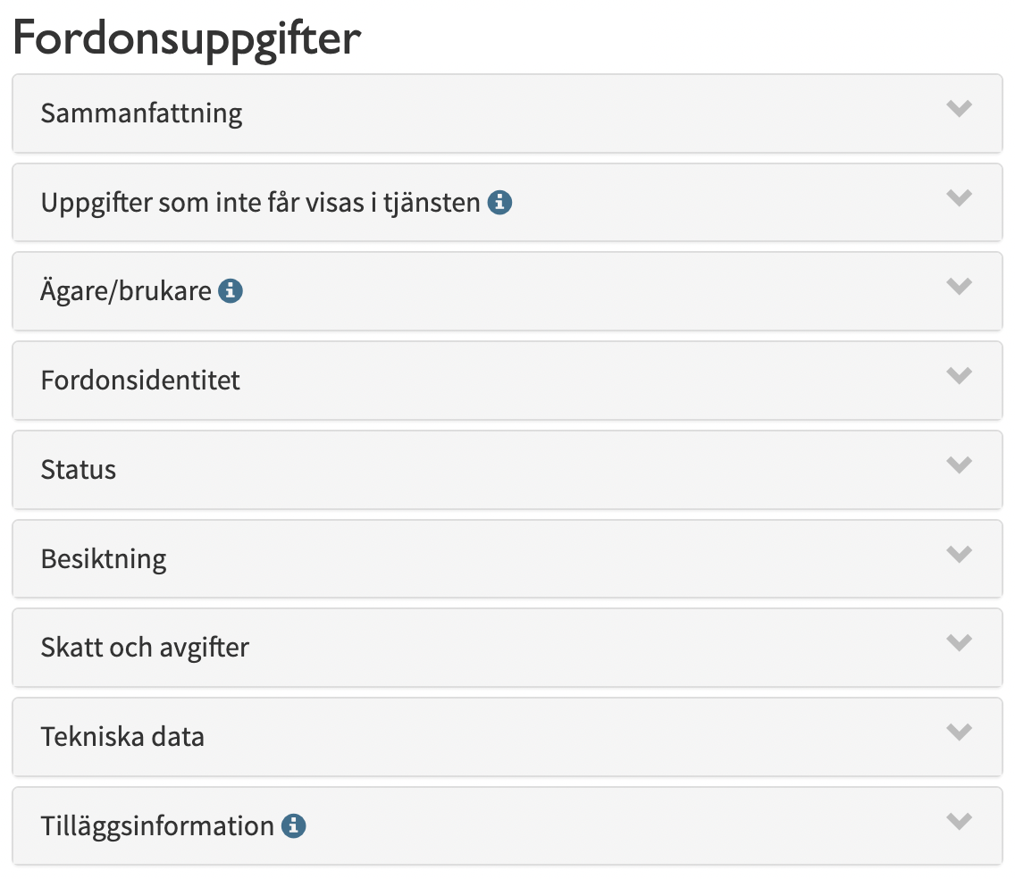

OBS! Om rader infogas eller tas bort kommer fel uppstå på grund av kodningen i dokumentet. Om du vill föra in uppgifter från ett annat dokument kan du klistra in raderna utan att tillföra nya rader.
 | FYLL I DESSA KOLUMNER FÖR RAPPORTERING TILL TRANSPORTSTYRELSEN |  |  |  | AUTOMATISK KONTROLL UTIFRÅN IFYLLDA UPPGIFTER
 | De uppgifter som ska rapporteras in till Transportstyrelsen sammanställs sedan i fliken "Rapportering Transportstyrelsen"

FRIVLLIG Avtalsnamn - för den egna uppföljningen | Registreringsnummer | Fordonsslag | Drivmedel | FYLL I ENDAST FÖR TUNGA FORDON Har fordonet under referensperioden huvudsakligen körts med annat drivmedel än bensin eller diesel? (JA/NEJ) | Rent fordon?
...

